スポンサー公告
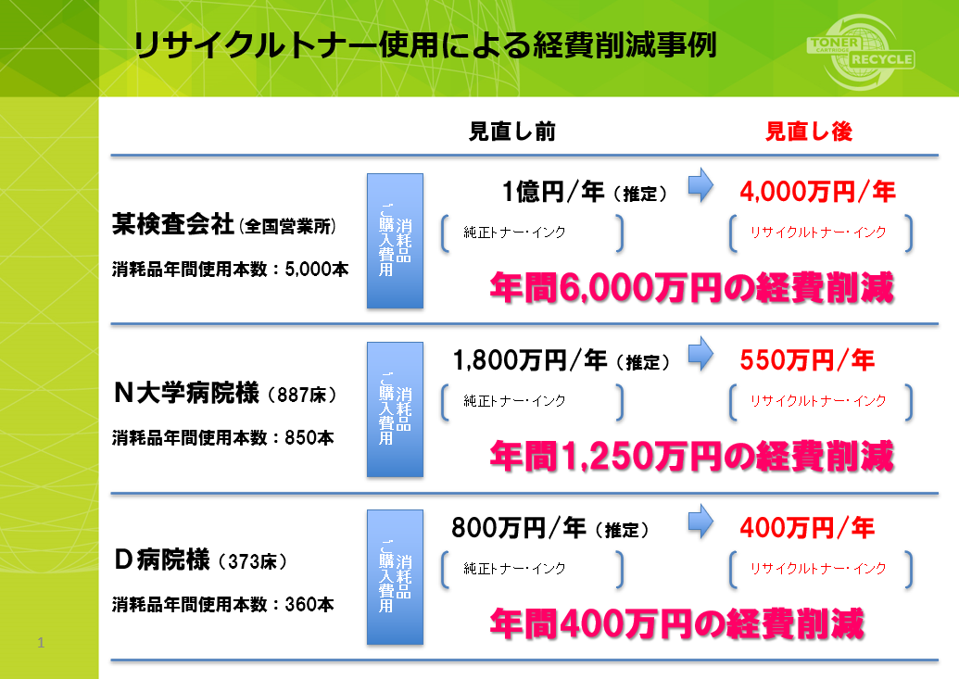

プリンタートナーは純正品ですか?
純正品しか使えない? 純正品以外は故障する? 非純正品をご使用時にはメーカーメンテナンスが受けられない
これらはすべて誤解です。
左は再生トナー(非純正品)使用時の 経済効果です。
これでも検討しないのは基本的に 間違っていませんか?

42 ノロウイルス関連情報
ノロウイルス指数平年同等 散発事故発生 |  |  |  |  |  |  |  | 出典:東京都感染症情報センター
 |  |  |  |  |  |  |  | （最近５年間の週値の比較） ノロウイルスの感染周期は4年ですね 前回は2018年

東京都は レベル 2 全国平均 (レベル2) 3.06

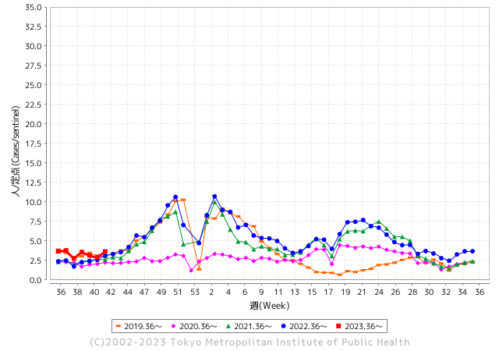
ノロウイルスのピークは
11-12月です。

 |  |  |  |  |  |  |  |  |  |  |  | レベル5

 |  |  |  |  |  |  |  |  |  |  |  | レベル4

 |  |  |  |  |  |  |  |  |  |  |  | レベル3

 |  |  |  |  |  |  |  |  |  |  |  | レベル2
GⅡ 41週 0例 |  |  |  |  | GⅡ 42週 0例 |  |  |  |  |  |  | レベル1
地方衛生研究所情報 |  |  | 傾向 |  | 出典：地方衛生研究所ネットワーク
★数年間で二番目に高い比率でノロウイルス終息か |  |  |  |  |  |  |  | http://idsc.tokyo-eiken.go.jp/diseases/gastro/gastro/
 |  |  |  | 流行警報 | 警戒警報
 | 2023-10-29 |  | 低散発 | 定点観測値 |  | ▲:減少 | 今週のニュース（Noroｖｉｒｕｓ） (10/23-10/29) |  |  |  | 9
先週
今週
都道府県名 | 流行 ☆増加 ★減少☆★1つで約1ポイント |  |  | 2023/41週 | 2023/42週 | 対前週 | 大量発症事故（業種／内容） 今週 , 先週 |  |  |  | ニュースソース | 日時
北海道 | ★ |  |  | 1.19 | 1.11 | ▲ 0.08 |  |  |  |  |  |  | 北海道
青森県 | ☆ |  |  | 1.34 | 1.58 | 0.24 |  |  |  |  |  |  | 青森県
岩手県 | ☆ |  |  | 2.9 | 3.85 | 0.95 |  |  |  |  |  |  | 岩手県
宮城県 | ☆ |  |  | 1.82 | 2 | 0.18 |  |  |  |  |  |  | 宮城県
秋田県 | ☆ |  |  | 1.56 | 2.03 | 0.47 |  |  |  |  |  |  | 秋田県
山形県 | ☆ |  |  | 2 | 2.57 | 0.57 |  |  |  |  |  |  | 山形県
福島県 | ★ |  |  | 1.55 | 1.49 | ▲ 0.06 | 福島市保健所は２０日、同市北町の飲食店「珍満賓館」でカキ料理を食べた１０～２０代の男女８人が下痢や腹痛などの症状を訴え、調査した結果、ノロウイルスによる食中毒だったと発表した。同店を同日から３日間の営業停止処分とした。 市保健所によると、１５日に同店を利用した１２人のうち、８人が１７日ごろに体調不良となり、医療機関でノロウイルスの疑いがあると診断された。現在はいずれも快方に向かっている。 |  |  |  | 福島民友 | 2023-10-21 | 福島県
茨城県 | ☆ |  |  | 1.96 | 2.72 | 0.76 |  |  |  |  |  |  | 茨城県
栃木県 | ☆ |  |  | 1.23 | 1.33 | 0.10 |  |  |  |  |  |  | 栃木県
群馬県 | ☆ |  |  | 3.13 | 3.91 | 0.78 |  |  |  |  |  |  | 群馬県
埼玉県 | ☆ |  |  | 3.41 | 3.99 | 0.58 |  |  |  |  |  |  | 埼玉県
千葉県 | ☆ |  |  | 2.9 | 3.09 | 0.19 |  |  |  |  |  |  | 千葉県
東京都 | ☆ |  |  | 2.87 | 3.64 | 0.77 |  |  |  |  |  |  | 東京都
神奈川県 | ☆ |  |  | 2.32 | 2.71 | 0.39 |  |  |  |  |  |  | 神奈川県
新潟県 | ☆ |  |  | 1.98 | 2.71 | 0.73 |  |  |  |  |  |  | 新潟県
富山県 | ☆ |  |  | 3.1 | 3.34 | 0.24 |  |  |  |  |  |  | 富山県
石川県 | ☆ |  |  | 4.38 | 4.93 | 0.55 |  |  |  |  |  |  | 石川県
福井県 | ☆☆☆ |  |  | 3.4 | 6.4 | 3.00 |  |  |  |  |  |  | 福井県
山梨県 | ☆ |  |  | 4.17 | 4.29 | 0.12 | 中北保健所管内の障害者施設で入所者と職員あわせて２４人がおう吐や下痢の症状を訴え、このうち５人からノロウイルスが検出されました。 全員症状は軽いということですが保健所は集団感染が発生したとして対策を徹底するよう施設に指導しました。 |  |  |  | NHK | 2023-10-26 | 山梨県
長野県 | ☆ |  |  | 2.06 | 2.41 | 0.35 |  |  |  |  |  |  | 長野県
岐阜県 | ☆ |  |  | 1.98 | 2.45 | 0.47 |  |  |  |  |  |  | 岐阜県
静岡県 | ☆ |  |  | 2.18 | 2.46 | 0.28 |  |  |  |  |  |  | 静岡県
愛知県 | ☆ |  |  | 2.07 | 2.55 | 0.48 |  |  |  |  |  |  | 愛知県
三重県 | ☆ |  |  | 3.04 | 3.73 | 0.69 |  |  |  |  |  |  | 三重県
滋賀県 | ☆ |  |  | 2.09 | 2.5 | 0.41 |  |  |  |  |  |  | 滋賀県
京都府 | ☆ |  |  | 1.48 | 1.78 | 0.30 |  |  |  |  |  |  | 京都府
大阪府 | ☆ |  |  | 2.81 | 3.14 | 0.33 |  |  |  |  |  |  | 大阪府
兵庫県 | ☆ |  |  | 3.15 | 3.71 | 0.56 |  |  |  |  |  |  | 兵庫県
奈良県 | ☆ |  |  | 2.38 | 2.65 | 0.27 |  |  |  |  |  |  | 奈良県
和歌山県 | ★ |  |  | 2.23 | 1.7 | ▲ 0.53 |  |  |  |  |  |  | 和歌山県
鳥取県 | - |  |  | 3.16 | 3.16 | 0.00 |  |  |  |  |  |  | 鳥取県
島根県 | ☆ |  |  | 3.35 | 4.17 | 0.82 |  |  |  |  |  |  | 島根県
岡山県 | ☆ |  |  | 2.76 | 2.87 | 0.11 |  |  |  |  |  |  | 岡山県
広島県 | ☆ |  |  | 2.66 | 3.17 | 0.51 |  |  |  |  |  |  | 広島県
山口県 | ☆ |  |  | 2.6 | 2.65 | 0.05 |  |  |  |  |  |  | 山口県
徳島県 | ☆ |  |  | 1.3 | 2.57 | 1.27 |  |  |  |  |  |  | 徳島県
香川県 | ☆☆ |  |  | 5.57 | 7.32 | 1.75 |  |  |  |  |  |  | 香川県
愛媛県 | ★ |  |  | 3.08 | 2.46 | ▲ 0.62 |  |  |  |  |  |  | 愛媛県
高知県 | ★ |  |  | 1.27 | 1 | ▲ 0.27 |  |  |  |  |  |  | 高知県
福岡県 | ☆ |  |  | 4.26 | 4.48 | 0.22 |  |  |  |  |  |  | 福岡県
佐賀県 | ☆ |  |  | 2 | 2.74 | 0.74 |  |  |  |  |  |  | 佐賀県
長崎県 | ☆ |  |  | 1.32 | 1.61 | 0.29 |  |  |  |  |  |  | 長崎県
熊本県 | ☆ |  |  | 4.48 | 5.64 | 1.16 |  |  |  |  |  |  | 熊本県
大分県 | ☆ |  |  | 5.61 | 6.5 | 0.89 |  |  |  |  |  |  | 大分県
宮崎県 | ☆ |  |  | 4.33 | 4.72 | 0.39 |  |  |  |  |  |  | 宮崎県
鹿児島県 | ☆ |  |  | 2.98 | 3.67 | 0.69 |  |  |  |  |  |  | 鹿児島県
沖縄県 | ★ |  |  | 1.35 | 1.1 | ▲ 0.25 |  |  |  |  |  |  | 沖縄県
全国 | ☆ |  |  | 2.62 | 3.06 | 0.44
 |  |  |  |  |  |  |  |  |  |  | 0 | 0
 |  |  |  | 今週 |  |  | 管理レベル「2」
 |  | 先週に比べて全国平均は |  |  |  | 3.06 | ：先週より | 0.44
 |  | 東京都は |  |  |  | 3.64 | ：先週より | 0.77
 |  | 最高指数は |  |  | 香川県 | 7.32 | 全国で10.00を超える都道府県数は |  | 0ヶ所 | 増減 | 0

2 | 9-10月、4月以降 施設の所在市町村で流行・ 食中毒が報告される 定点観測値が5.00前後 |  |  |  |  | 【情報共有】 週間・情報収集/情報は毎週確認する 【常設】 嘔吐物処理セットの配備 【体調管理】従業員の健康状況を徹底し、不良者は調理・加工ラインより外す

42 衛生訓話
毎週 ひとつ 覚えていきましょう
今週のお題(HACCPの制度化て何だろう その1)
↓ 職場の先輩は以下のことを理解して わかり易く 指導しましょう ↓
食品衛生法が2021年の6月に大きく変わりました
 | 食品届出事業者は進んで食品安全を実践する責任が求められます

 | 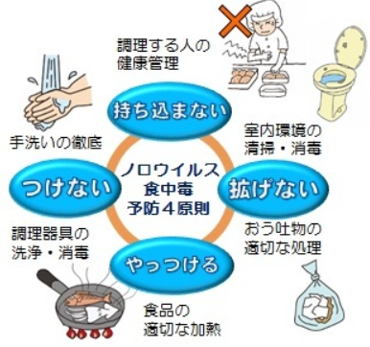 | 食品届け出事業者ですよね!! 飲食店営業、喫茶店営業、食肉販売業、魚介類販売業、 菓子製造業、豆腐製造業、納豆製造業、めん類製造業・・・・・など 製造販売することに変わりはありません。商売は今まで通りです。 しかし製造することや調理すること販売することに責任が重くなりました。 作るだけではだめです。決めたとおりに作った証(記録)、調理したときに 安全な状態を確認したか?・・・調理温度の計測・記録 販売するときに応じた温度は保っていましたか? 販売・流通温度の記録 "うっかりしていました" では 事業者として認められないのが新法です

 | 何からやったらいいんだ? コロナも流行していて それどころじゃなかった。 ちょっと待ってください! コロナと食品安全は別の話です。 食品製造・販売は安心安全 良い品質の食べ物を消費者に提供することが使命です。まず1～3を確認しましょう。 1.良質な原材料(肉、魚、生鮮野菜、果物)は新鮮で良いものを受け入れていますか?「検品」 鮮度・温度・規格 2.調理する安全ポイントをきめていますか 調理温度と時間、提供までの温度、保管前の冷却温度時間 3.調理・製造前の施設清掃、身支度、仕事前の手洗い方法など コロナが明けて 国内旅行や海外より観光客も戻ってきました。 もう一度HACCP見直しましょう!!!

41 感染症情報
2023年第41週（10月9日〜10月15日）
1類感染症 | 報告なし
2類感染症 | 結核例 179例
指定感染症 新型コロナウイルス感染症 | 厚生労働省：国内の発生状況など https://www.mhlw.go.jp/stf/covid-19/kokunainohasseijoukyou.html#h2_1 厚生労働省：データからわかる－新型コロナウイルス感染症情報－ https：//covid19.mhlw.go.jp/
 | https://www.mhlw.go.jp/stf/covid-19/kokunainohasseijoukyou.html#h2_1
 | 厚生労働省：データからわかる－新型コロナウイルス感染症情報－
 | https：//covid19.mhlw.go.jp/
3類感染症 細菌性赤痢2例 | 細菌性赤痢1例 菌種：S. sonnei（D群）＿感染地域：埼玉県
腸管出血性大腸菌感染症 | 腸管出血性大腸菌感染症89例（有症者59例、うちHUS 1例） 感染地域：国内70例、韓国1例、国内・国外不明18例 国内の感染地域：‌東京都7例、福岡県6例、宮城県4例、埼玉県4例、神奈川県4例、山形県3例、岐阜県3例、愛知県3例、大阪府3例、兵庫県3例、岡山県3例、長崎県3例、青森県2例、群馬県2例、山口県2例、 北海道1例、岩手県1例、栃木県1例、千葉県1例、長野県1例、静岡県1例、滋賀県1例、京都府1例、奈良県1例、鳥取県1例、広島県1例、徳島県1例、沖縄県1例、国内（都道府県不明）5例
 | 年齢群：‌0歳（2例）、1歳（2例）、2歳（1例）、3歳（2例）、5歳（1例）、6歳（1例）、 8歳（2例）、9歳（1例）、10代（7例）、20代（17例）、30代（9例）、40代（11例）、 50代（15例）、60代（8例）、70代（6例）、80代（4例） | 血清群・毒素型：‌O157 VT2（27例）、O157 VT1・VT2（24例）、O103 VT1（4例）、O26 VT1（4例）、O111VT1・VT2（3例）、 O121 VT2（2例）、O111VT1（1例）、O115 VT1（1例）、O126 VT1（1例）、O145 VT2（1例）、O148 VT2（1例）、 O157 VT1（1例）、O55 VT1（1例）、O63VT2（1例）、O91 VT1（1例）、O91 VT1・（14例） 累積報告数：3,007例（有症者2,052例、うちHUS 50例．死亡3例）
腸チフス パラチフス | 腸チフス2例 感染地域：バングラデシュ2例
４類感染症 | E型肝炎7例 感染地域（感染源）：‌北海道1例（生肉）、宮城県1例（焼肉）、中国 1例（不明）、国内・国外不明4例（豚肉1例、不明3例） A型肝炎1例 感染地域：南アフリカ共和国 | レジオネラ症40例（肺炎型39例、ポンティアック型1例） 感染地域：‌宮城県3例、愛知県3例、北海道2例、栃木県2例、新潟県2例、沖縄県2例、岩手県1例、福島県1例、茨城県1例、 群馬県1例、埼玉県1例、神奈川県1例、富山県1例、長野県1例、岐阜県1例、静岡県1例、三重県1例、滋賀県1例、大阪府1例、兵庫県1例、岡山県1例、山口県1例、福岡県1例、佐賀県1例、大分県1例、国内（都道府県不明）4例、国内・国外不明3例 年齢群：‌40代（2例）、50代（12例）、60代（13例）、70代（10例）、80代（3例）累積報告数：1,805例
5類感染症 | アメーバ赤痢1例（腸管アメーバ症） 感染地域：国内・国外不明 感染経路：その他・不明
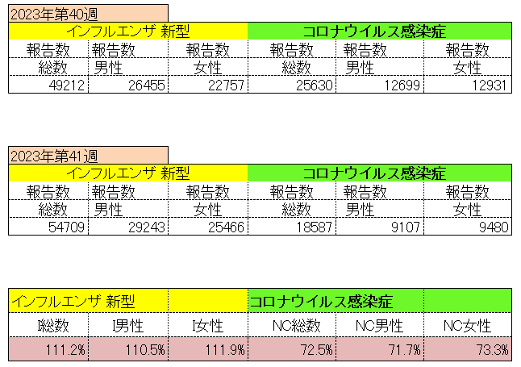
インフルエンザ と 新型コロナ

 |  | 対前週 インフルエンザ 111.2% 増加 新型コロナウイルス 27.5%減少

42 感染症統計
届出感染症 第三類 腸管出血性大腸菌 |  |  |  |  |  |  |  |  |  |  |  |  |  | 届出感染症 第三類 細菌性赤痢菌
全国 報告数推移 医療機関からの届出数 |  |  |  |  |  |  |  |  |  |  |  |  |  | 全国 報告数推移 届出患者数（人）
 | 1月 | 2月 | 3月 | 4月 | 5月 | 6月 | 7月 | 8月 | 9月 | 10月 | 11月 | 12月 | 合計 |  | 1月 | 2月 | 3月 | 4月 | 5月 | 6月 | 7月 | 8月 | 9月 | 10月 | 11月 | 12月 | 合計
12-21年月平均 | 68 | 56 | 67 | 103 | 188 | 415 | 607 | 866 | 556 | 356 | 207 | 135 | 3,640 | 12-21年月平均 | 8 | 9 | 13 | 7 | 9 | 9 | 8 | 11 | 9 | 19 | 12 | 12 | 131
 |  |  |  |  |  |  |  |  |  | 今週 |  |  |  |  |  |  |  |  |  |  |  |  |  | 今週
 |  |  |  |  |  |  |  |  |  | 107 |  |  |  |  |  |  |  |  |  |  |  |  |  | 1
2023年 | 82 | 62 | 99 | 112 | 224 | 524 | 521 | 767 | 454 | 276 |  |  |  | 2023年 | 1 | 1 | 4 | 2 | 2 | 7 | 7 | 3 | 1 | 4
2022年 | 81 | 39 | 72 | 89 | 258 | 416 | 554 | 568 | 578 | 337 | 169 | 168 | 3,329 | 2022年 | 0 | 5 | 4 | 1 | 1 | 1 | 1 | 1 | 0 | 0 | 0 | 2 | 16
2021年 | 81 | 48 | 71 | 128 | 171 | 350 | 569 | 553 | 458 | 306 | 220 | 229 | 3,184 | 2021年 | 1 | 2 | 1 | 0 | 0 | 0 | 1 | 1 | 0 | 1 | 0 | 0 | 7
2020年 | 112 | 85 | 60 | 97 | 95 | 305 | 544 | 449 | 475 | 505 | 219 | 98 | 3,044 | 2020年 | 16 | 1 | 19 | 3 | 13 | 1 | 2 | 2 | 0 | 24 | 4 | 2 | 87
2019年 | 84 | 100 | 77 | 80 | 236 | 438 | 631 | 752 | 523 | 427 | 253 | 136 | 3,737 | 2019年 | 7 | 7 | 13 | 3 | 8 | 11 | 5 | 11 | 9 | 9 | 20 | 37 | 140
2018年10月3日、山梨県内の宿坊を利用した2グループ42名が赤痢にかかりました。使用水や従事者からは赤痢菌が検出されておらず現在のところ感染源は不明です。
2018年 | 41 | 44 | 67 | 103 | 311 | 415 | 539 | 1,165 | 534 | 297 | 205 | 92 | 3,813 | 2018年 | 9 | 22 | 18 | 9 | 21 | 14 | 6 | 13 | 7 | 81 | 31 | 37 | 268
埼玉県と群馬県の総菜店で販売されたポテトサラダを食べた人が腸管出血性大腸菌O157に感染した、という集団食中毒に関するニュースが2017年8月21日以降、新聞やテレビで取り上げられました。
2017年 | 57 | 35 | 95 | 112 | 131 | 340 | 483 | 1339 | 614 | 349 | 236 | 68 | 3,859 | 2017年 | 19 | 12 | 8 | 12 | 7 | 15 | 16 | 12 | 16 | 6 | 12 | 6 | 141
2016年 | 68 | 42 | 44 | 75 | 135 | 448 | 507 | 808 | 795 | 313 | 246 | 143 | 3,624 | 2016年 | 9 | 16 | 12 | 6 | 7 | 14 | 9 | 14 | 9 | 9 | 8 | 7 | 120
2011年8月に外食チェーン店が原因とされた赤痢菌Shigella sonneiの広域集団感染事例が青森県、宮城県、山形県、福島県において発生した。本事例は、それとほぼ同時期に発生しておりその関連性が強く疑われた事例である。
※2023年 第42週（10/16～10/22） 現在 |  |  |  |  |  |  |  |  |  |  |  |  |  | ※2023年 第42週（10/16～10/22） 現在

 | 腸管出血性大腸菌 |  | 例年並み |  |  |  |  |  |  |  |  |  |  |  | 赤痢 | やや増加 コロナ前に近づく
Ｈ２９／８月は非常に多かった

腸管出血性大腸菌
 | 2023年 | 2022年 | 2021年 | 2020年 | 2019年 | 2018年 | 2017年 | 2016年 | 2015年
2016年 | 82 | 81 | 81 | 112 | 84 | 41 | 57 | 68
68 | 62 | 39 | 48 | 85 | 100 | 44 | 35 | 42
42 | 99 | 72 | 71 | 60 | 77 | 67 | 95 | 44
44 | 112 | 89 | 128 | 97 | 80 | 103 | 112 | 75
75 | 224 | 258 | 171 | 95 | 236 | 311 | 131 | 135
135 | 524 | 416 | 350 | 305 | 438 | 415 | 340 | 448
448 | 521 | 554 | 569 | 544 | 631 | 539 | 483 | 507
507 | 767 | 568 | 553 | 449 | 752 | 1,165 | 1,339 | 808
808 | 454 | 578 | 458 | 475 | 523 | 534 | 614 | 795
795 | 276 | 337 | 306 | 505 | 427 | 297 | 349 | 313
313 |  | 169 | 220 | 219 | 253 | 205 | 236 | 246
246 |  | 168 | 229 | 98 | 136 | 92 | 68 | 143
143
3,624
細菌性赤痢菌
 | 2023年 | 2022年 | 2021年 | 2020年 | 2019年 | 2018年 | 2017年 | 2016年
 | 1 | 0 | 1 | 16 | 7 | 9 | 19 | 9
 | 1 | 5 | 2 | 1 | 7 | 22 | 12 | 16
 | 4 | 4 | 1 | 19 | 13 | 18 | 8 | 12
 | 2 | 1 | 0 | 3 | 3 | 9 | 12 | 6
 | 2 | 1 | 0 | 13 | 8 | 21 | 7 | 7
 | 7 | 1 | 0 | 1 | 11 | 14 | 15 | 14
 | 7 | 1 | 1 | 2 | 5 | 6 | 16 | 9
 | 3 | 1 | 1 | 2 | 11 | 13 | 12 | 14
 | 1 | 0 | 0 | 0 | 9 | 7 | 16 | 9
 | 4 | 0 | 1 | 24 | 9 | 81 | 6 | 9
 |  | 0 | 0 | 4 | 20 | 31 | 12 | 8
 |  | 2 | 0 | 2 | 37 | 37 | 6 | 7

コロナ５類移行に伴う 人の往来の増加、会食機会の増加。 食肉原材不足から 衛生度合いの低い原材料の市場への放出?

※2023年 第11週（3/13～3/19） 現在

 |  |  |  |  |  |  |  |  |  |  |  |  |  |  | 腸管系感染症は新型コロナウイルス予防の手洗い、手指消毒で
 |  |  |  |  |  |  |  |  |  |  |  |  |  |  | 圧倒的に感染防御できている

42 食品表示
食品表示 (10/23-10/29)
栄養成分表示を見やすく パッケージの表面に表示、検討開始へ - 朝日新聞デジタル
消費者の健康づくりに役立つ情報として加工食品のパッケージに義務付けられている栄養成分表示。グラフィックなどを使って消費者に分かりやすく表示する「包装前面栄養表示」を導入しようと、栄養の専門家らによる消費者庁の検討会が11月2日から始まる。消費者庁は今年度中に方向性を示すとしている。 現在、加工食品のパッケージには、熱量、たんぱく質、脂質、炭水化物、ナトリウム（食塩相当量で表示）の五つの値の表示が義務づけられている。主に裏面に付されているが、消費者が陳列された商品を選ぶときに栄養成分について判断しやすいよう、表面での分かりやすい表示を検討する。諸外国ではすでに導入がすすんでいる。
企業による「食品の寄附」、ハードル下げる法整備を検討…消費者庁 - 通販通信
●被害発生時の法的責任が寄附の足かせに 政府は食品ロスの量を2030年度までに、2000年度の980万トンから489万トンへ半減させることを目標に掲げている。食品ロス削減を推進するため、消費者庁は年末までに「政策パッケージ」を取りまとめる計画。施策の柱として、食品の寄附や、外食時の食べ残しの持ち帰りに関する法的責任のルールを整理する。これらの取り組みを推進することで、数十万トンの削減が見込まれるという。現行では、食品をフードバンクなどに寄附して、異物混入による怪我や食中毒が発生した場合、販売した場合と同じように、企業が法的責任を負う。このため企業が委縮してしまい、寄附が促進されない主な要因となっている。 ●フードチェーンを限定して法的責任を軽減 論点として、食品の寄附については、民法上や行政法上の法的責任を緩和する方向性を挙げた。法的責任の軽減は、安全管理体制がしっかりしているフードチェーンに限定する考え方も示した。外食で食べ残した食品については、持ち帰った後に食べて食中毒などが発生した場合、持ち帰りを了承した外食店舗も責任が問われる可能性が指摘されているが、不透明な部分も多い。このため、「どこまで何をすれば免責されるのか」（消費者庁）という考え方を整理したガイドラインを作成し、取り組みを促進する案が示された。
【新刊】『新訂２版 基礎からわかる食品表示の法律・実務ガイドブック』発売！
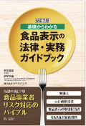 2023年10月23日 10時00分 法律関連出版物、各種データベースを提供する第一法規株式会社（所在地：東京都港区、代表取締役社長：田中 英弥）は『新訂２版 基礎からわかる食品表示の法律・実務ガイドブック』を2023年10月19日に発売しました。 商品紹介ページはこちらから https://books.rakuten.co.jp/rb/17678305/?l-id=search-c-item-text-01 【本書の特長】食品表示の法律・実務について、規制動向と現場でのミス防止のポイントをコンプライアンスの視点からまとめて解説。複雑な食品表示関連制度をすぐに把握できる！ ステップごとに実務を確認、社内の事故防止体制づくりにも役立つヒントが満載。 〇アレルゲン表示義務品目の改正等、複雑な食品表示規制の最新情報を反映。 〇食品表示に関する規制動向をコンプライアンスの視点からまとめて解説。 〇食品表示の実務の考え方を現場でのミス防止のポイントから理解できる。 〇食品表示作成の実務とチェックポイントをステップごとに把握できる。 〇マニュアル作成からクレーム対応まで、社内の事故防止体制づくりに役立つ。 〇複雑な食品表示に関する規制の最新資料をまとめて掲載。 | et

なお、情報提供ページは提供者側により短期間で削除される場合もあります。予めご了解ください。

